Matrice de calcul
Chiffrage MerciYanis x Groupe T2MC
 |  | CELLULE A RENSEIGNER |  | CELLULE A RENSEIGNER
Souhaitez-vous donner l'accès à votre client ? | Image | Engagement (mois) | Mode Facturation | Quantité | Prix BPU | Prix total
Accès plateforme pour votre client Création demandes, suivi tickets, visualisation données,... Accès restreint possible. | 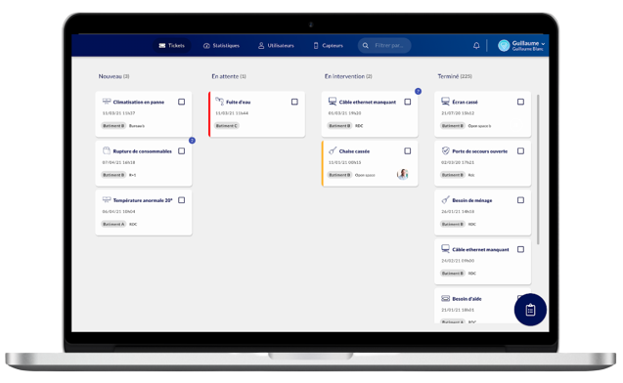 | 12 | Récurrent mensuel |  | 10.00 € | 0.00 € | (nombre de contact client achat)

Solutions de pointage (entrée / sortie des agents) | Image | Engagement (mois) | Mode Facturation | Quantité | Prix BPU | Prix total
Site mono-agent Borne boutons "entrée" et "sortie" Pointer en un clic, anonymement. Réseau Sigfox (prévoir des répéteurs pour amplifier le réseau si jamais - 84€ / an) |  | 12 | Récurrent mensuel |  | 9.00 € | 0.00 €
Site mono-agent Borne bouton unique Pointer en un clic, anonymement. Réseau Sigfox (prévoir des répéteurs pour amplifier le réseau si jamais - 84€ / an) |  | 12 | Récurrent mensuel |  | 5.00 € | 0.00 €
Site mono ou multi-agents QR Code de pointage Pointer en un flash, avec identification. Smartphone à prévoir Ce n'est pas une durée d'engagement mais une fourchette de nombre de QR Codes (le prix ne dépendant pas de la durée mais de la quantité pour les QR Codes). |  |  | Sur devis |  | envoyer un mail à Océane (oceane@merciyanis.com) 5 € / mois maximum | (varie en fonction de la quantité) 1 à 99 : 60 € 100 à 299 : 48 € A partir de 300 : 36 €
Site mono et multi-agents Feuille de passage “entrée” et “sortie” - TAQT Pointer en badgeant, avec identification. |  | 12 | Récurrent mensuel |  | 25.00 € | 0.00 €
 |  |  | Achat ponctuel (pack de 10 badges) |  | 80.00 € | 0.00 €
Site mono et multi-agents Pointeuse mains-libres - SKIPLY Pointer sans rien faire, détection automatique du badge (avec identification). |  |  | Achat ponctuel (antenne + 1 badge) |  | 259.00 € | 0.00 €
 |  |  | Achat ponctuel (badge supplémentaire) |  | 30.00 € | 0.00 €
 |  | 36 | Récurrent mensuel (par antenne) |  | 6.00 € | 0.00 €
 |  | 36 | Récurrent mensuel (par agent / par badge) |  | 3.00 € | 0.00 €
Répéteur Sigfox Amplificateur de réseau pour les bâtiments avec moins de 10 dispositifs. (nécessaire pour les boutons) |  | 12 | Récurrent mensuel |  | 7.00 € | 0.00 €

Solutions de traçabilité | Image | Engagement (mois) | Mode Facturation | Quantité | Prix BPU | Prix total
Bouton connecté de traçabilité Tracer les prestations en 1 clic anonymement. Réseau Sigfox (prévoir des répéteurs pour amplifier le réseau si jamais - 84€ / an) |  | 12 | Récurrent mensuel |  | 5.00 € | 0.00 €
QR Code de traçabilité Tracer les prestations en détails (identification, photos, commentaires…) Smartphone à prévoir Ce n'est pas une durée d'engagement mais une fourchette de nombre de QR Codes (le prix ne dépendant pas de la durée mais de la quantité pour les QR Codes). |  |  | Sur devis |  | envoyer un mail à Océane (oceane@merciyanis.com) 2€ / mois | (varie en fonction de la quantité) 1 à 99 : 24 € 100 à 299 : 18€ A partir de 300 : 15 €
Feuille de passage digitale de traçabilité - TAQT Tracer les prestations avec un badge NFC + afficher les dernières prestations. | 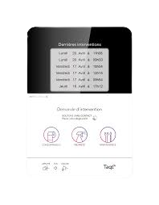 | 12 | Récurrent mensuel |  | 25.00 € | 0.00 €
Feuille de passage digitale de traçabilité - SKIPLY Tracer les prestations avec un badge RFID + afficher la dernière prestation (borne 100% personnalisable). | 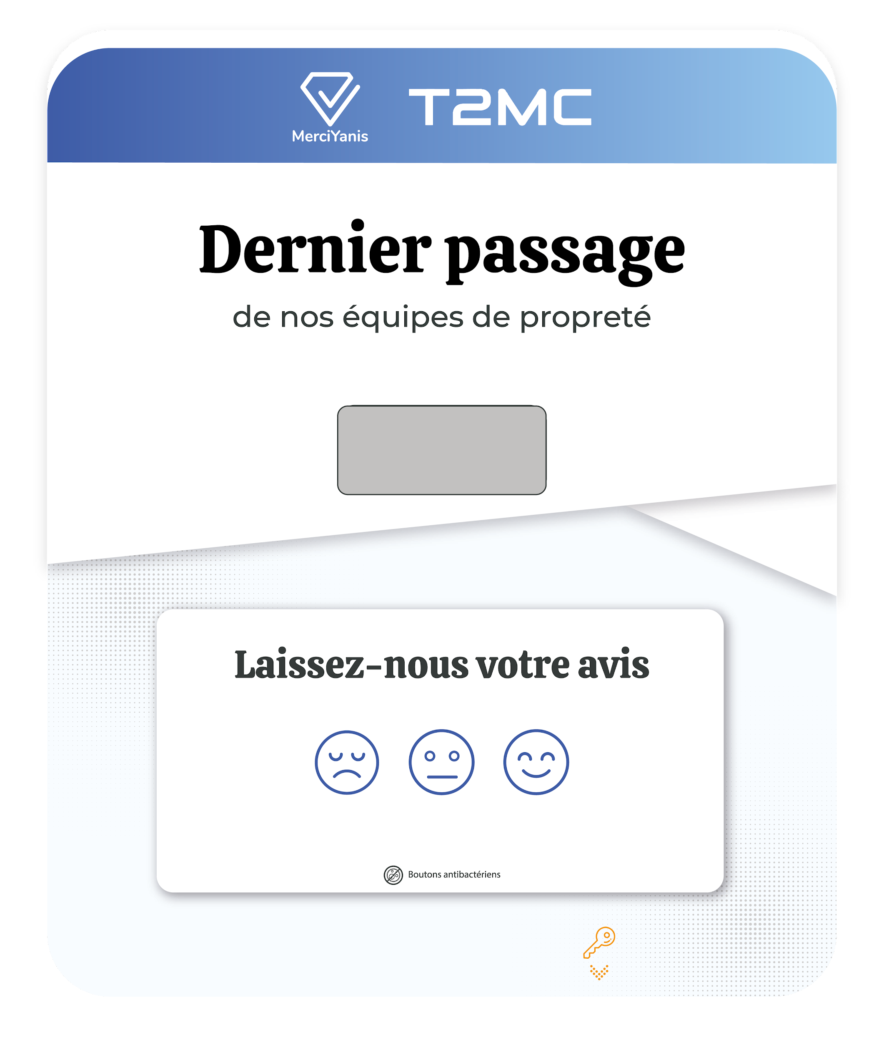 | 12 | Récurrent mensuel |  | 29.00 € | 0.00 €
Répéteur Sigfox Amplificateur de réseau pour les bâtiments avec moins de 10 dispositifs. (nécessaire pour les boutons et les Skiply) |  | 12 | Récurrent mensuel |  | 7.00 € | 0.00 €

Solutions de nettoyage à l'usage | Image | Engagement (mois) | Mode Facturation | Quantité | Prix BPU | Prix total
Capteur infrarouge de comptage Comptage de flux pour optimiser les prestations et le remplissage des consommables en fonction de l’occupation des sanitaires. Réseau Sigfox (prévoir une base station pour amplifier le réseau si jamais - 420 € / an) | 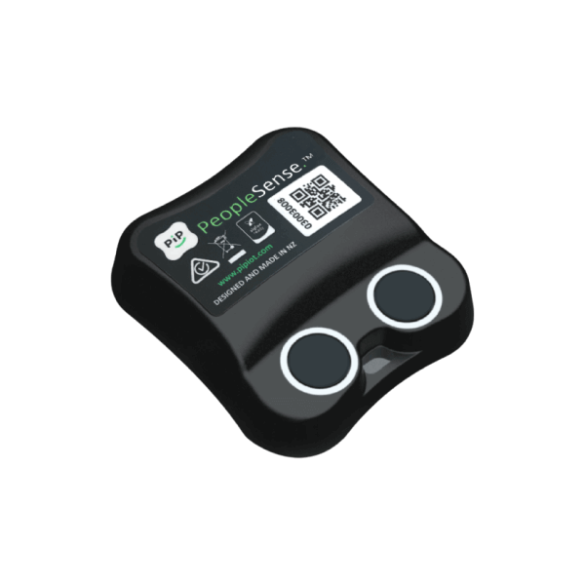 | 12 | Récurrent mensuel |  | 17.00 € | 0.00 €
Capteur d’occupation Détection thermique de l’occupant grâce au capteur placé sous le bureau ou au plafond de la salle de réunion. Réseau Sigfox (prévoir une base station pour amplifier le réseau si jamais - 420 € / an) |  | 12 | Récurrent mensuel |  | 3.00 € | 0.00 €
 |  |  | Achat ponctuel (capteur) |  | 99.00 € | 0.00 €
Base Station Amplificateur de réseau pour certains capteurs ou plus de 10 dispositifs dans un bâtiment. (nécessaire pour ces derniers) | 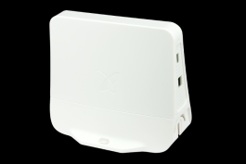 | 12 | Récurrent mensuel |  | 41.67 € | 0.00 €

Solutions pour apporter des services aux occupants | Image | Engagement (mois) | Mode Facturation | Quantité | Prix BPU | Prix total
Bouton connecté “déclaratif” Déclaration d’incidents en un clic. Réseau Sigfox (prévoir des répéteurs pour amplifier le réseau si jamais - 84€ / an) Attention : le prix est par bouton et non par plaque | 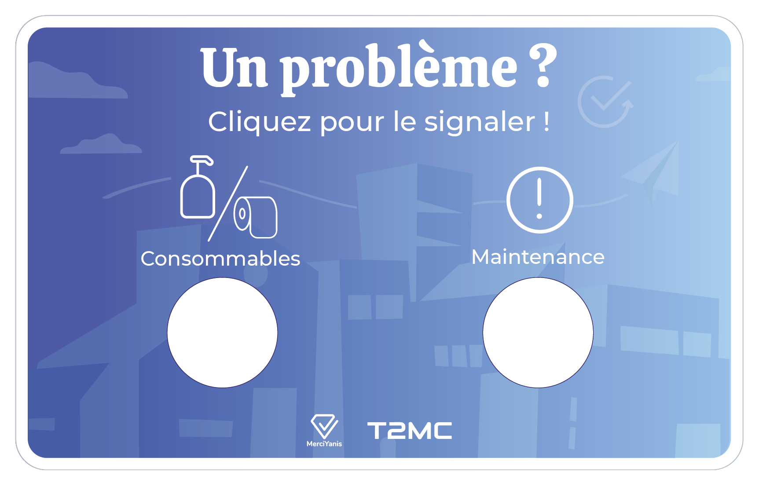 | 12 | Récurrent mensuel |  | 5.00 € | 0.00 €
QR Code “déclaratif” Déclaration d’incidents et demande d’intervention en un flash. Smartphone à prévoir Ce n'est pas une durée d'engagement mais une fourchette de nombre de QR Codes (le prix ne dépendant pas de la durée mais de la quantité pour les QR Codes). | 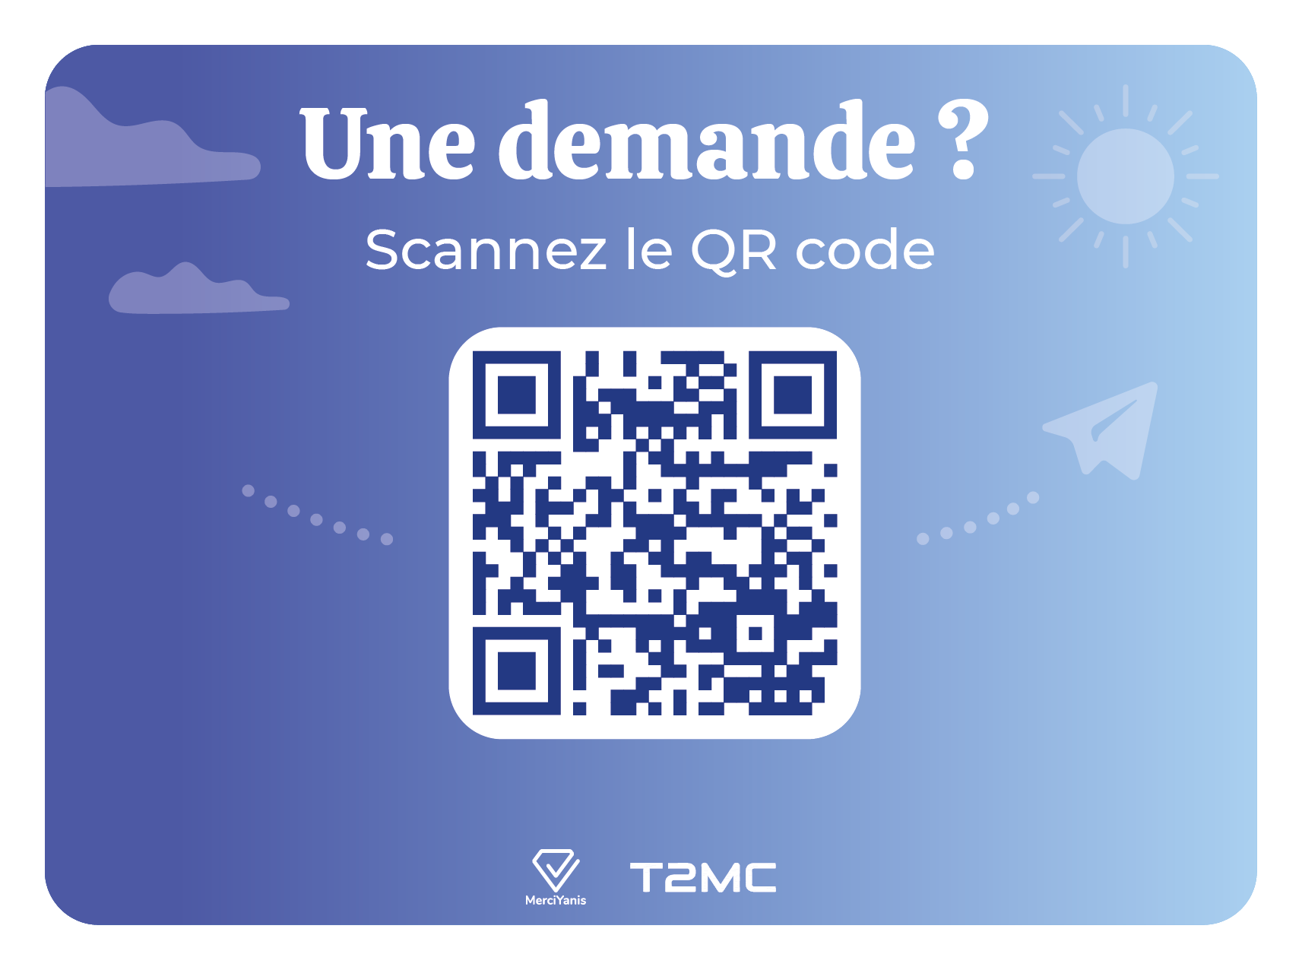 |  | Sur devis |  | envoyer un mail à Océane (oceane@merciyanis.com) 3€ / mois | (varie en fonction de la quantité) 1 à 99 : 36 € 100 à 299 : 30€ A partir de 300 : 24 €
Borne de satisfaction Évaluation de la satisfaction en un clic. | 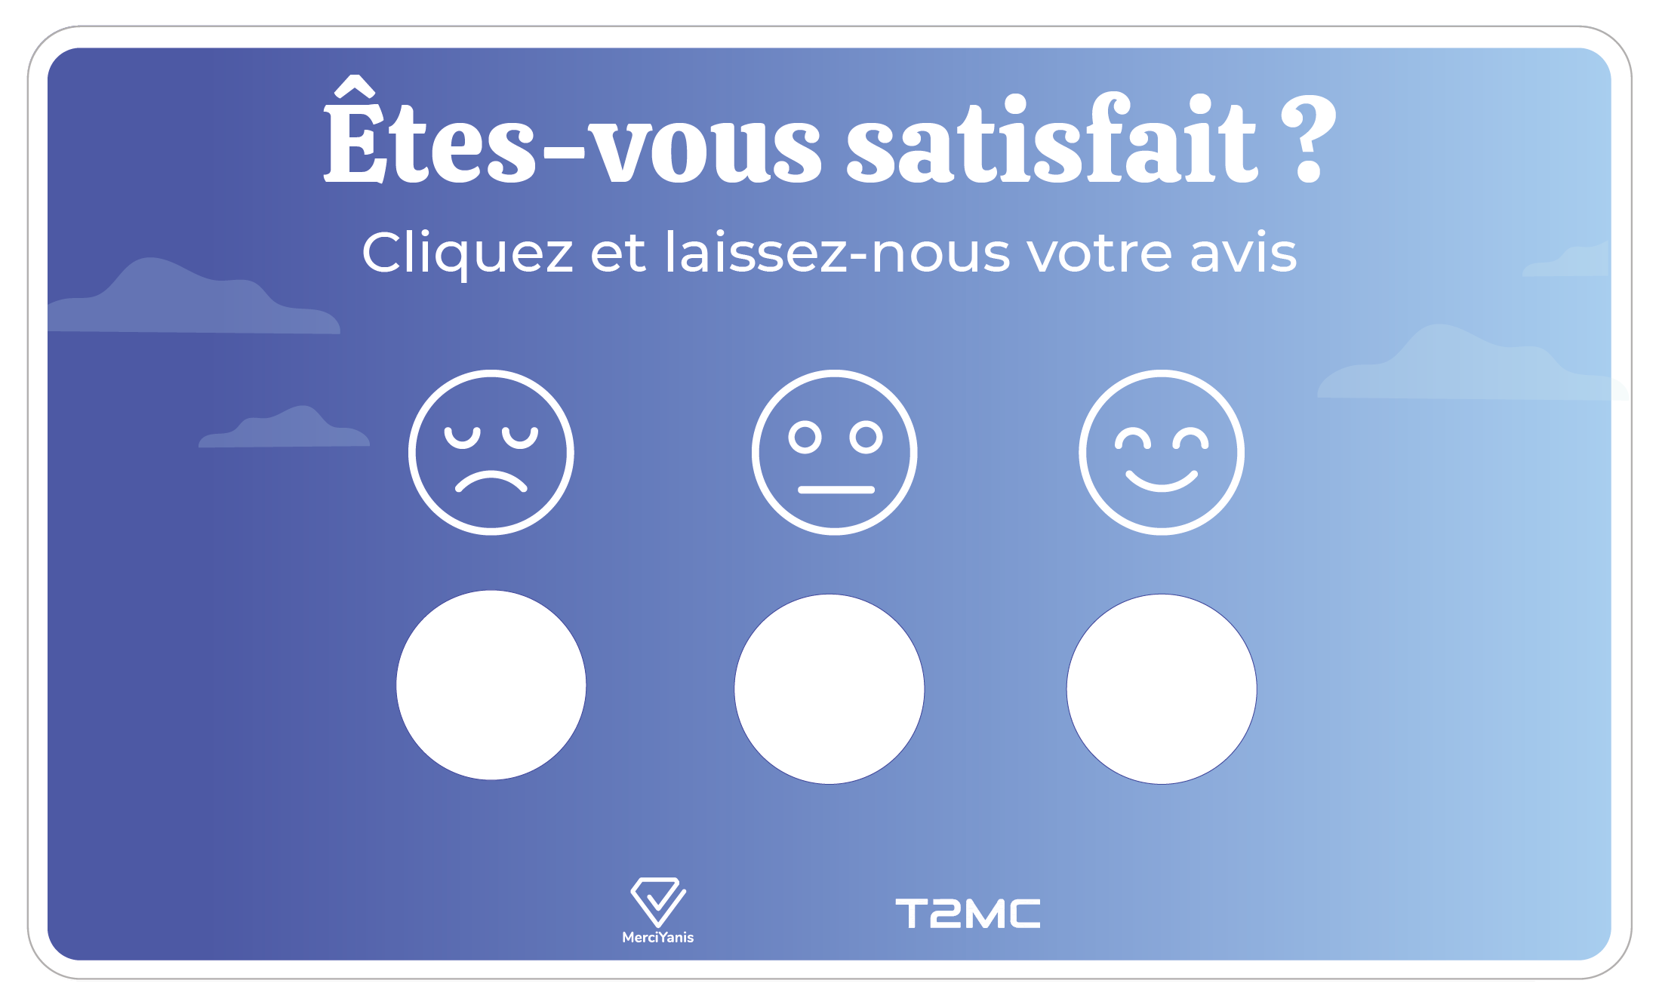 | 12 | Récurrent mensuel |  | 12.00 € | 0.00 €
Répéteur Sigfox Amplificateur de réseau pour les bâtiments avec moins de 10 dispositifs. (nécessaire pour les boutons et les Skiply) |  | 12 | Récurrent mensuel |  | 7.00 € | 0.00 €

Frais de mise en service - configuration - cadrage du projet et accompagnement - paramètrage des capteurs - formation | 200 € |  | Nombre de dispositifs à paramétrer | 0 | 0 € | 200 €
Livraison | 50 €

TOTAL GÉNÉRAL ACHAT PONCTUEL |  |  |  |  | 250.00 € | 20.83 €
TOTAL GÉNÉRAL RÉCURRENT MENSUEL |  |  |  |  | 0.00 € | 0.00 €
TOTAL GÉNÉRAL MENSUEL |  |  |  |  | 20.83 €

